工坊技能图标
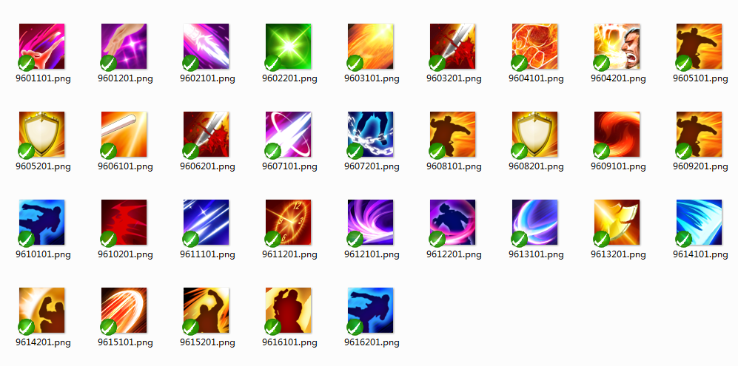
技能描述ID | 技能名称 | 技能描述 | 技能icon
1 | 生命提升 | 堂口成员生命值 | 9612201
2 | 攻击提升 | 堂口成员攻击 | 9615201
3 | 防御提升 | 堂口成员防御 | 9614201
4 | 暴击提升 | 堂口成员暴击值 | 9610101
5 | 闪避提升 | 堂口成员闪避值 | 9605101
6 | 减伤提升 | 堂口成员减伤 | 9604201
7 | 伤害提升 | 堂口成员伤害 | 9613201
8 | 生命提升 | 堂口成员生命值 | 9602201
9 | 攻击提升 | 堂口成员攻击 | 9606101
10 | 防御提升 | 堂口成员防御 | 9605201

